Sheet1
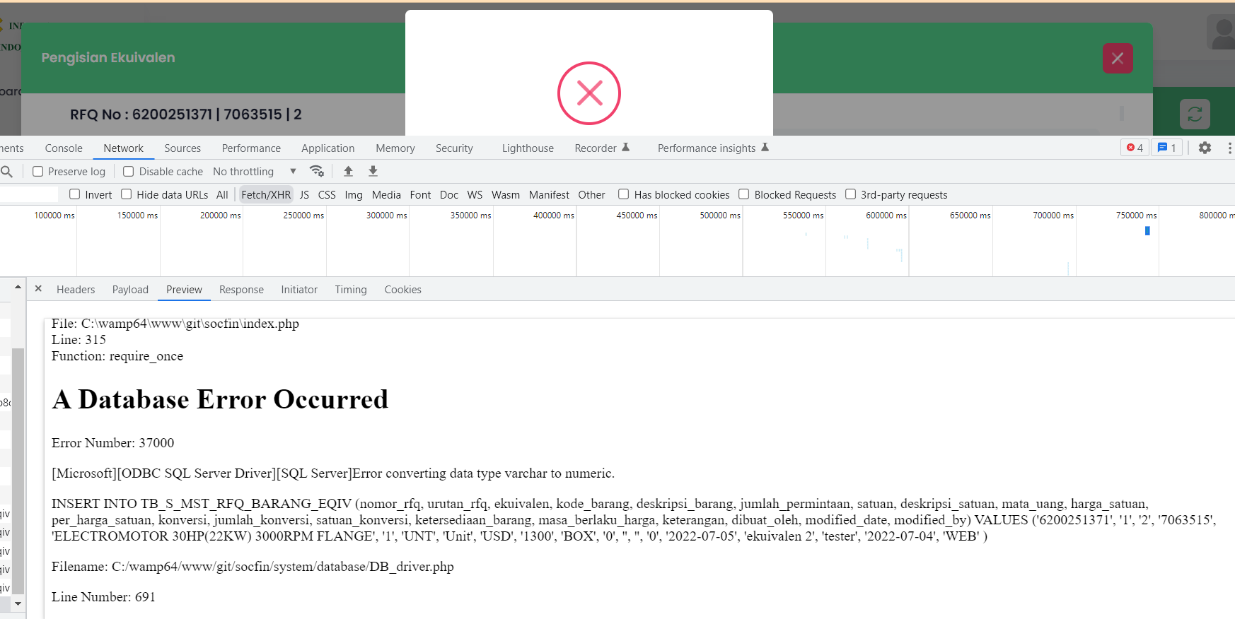
Equivalent
Case : | Input & Update Equivalent
 | Konversi = Tidak
Error | Transaksi konversi terjadi Bugs ketika Konversi = Tidak

